关系图
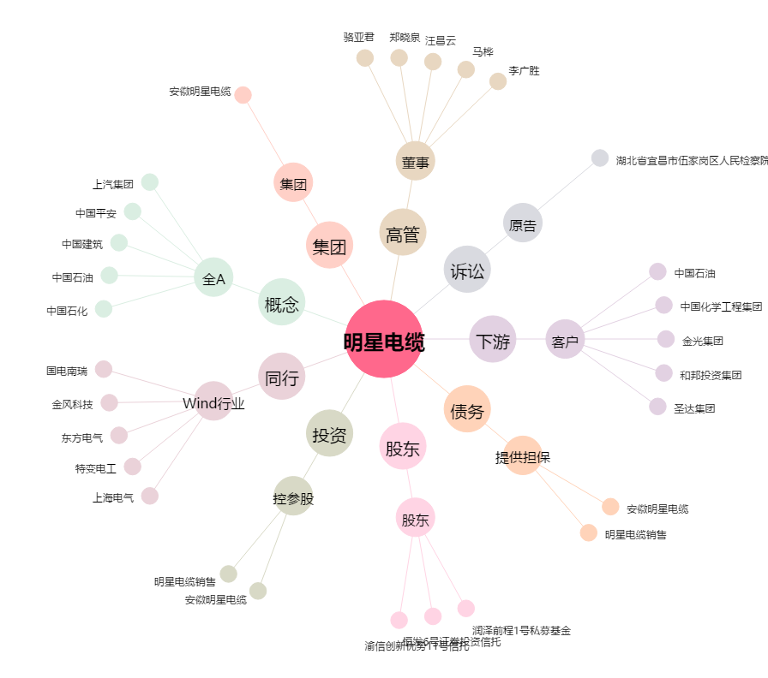
明星电缆[603333.SH] - 关系概览图

